Identitas Narasumber
Nama Tendik | Foto Tendik | Jabatan | Jobdesk | Rangkuman Hasil Wawancara | Foto Bersama Tendik
M. Nur Kholis, S.M. | 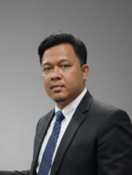 | Kepala Sub-bagian Tata Usaha | Berperan dalam koordinasi, monitoring, serta menjembatani kebutuhan mahasiswa/organisasi dengan pihak-pihak terkait. Beliau juga bertindak sebagai penghubung satu pintu untuk fasilitas maupun unit lain di luar/dalam departemen. Jika tidak ada, Koordinasi kegiatan, fasilitasi kebutuhan mahasiswa, pencarian alternatif fasilitas, dan penghubungan antarunit/departemen dapat terhambat atau kurang berjalan secara optimal. | Beliau memiliki pandangan yang sangat positif. Mahasiswa Informatika dinilai cukup banyak, aktif, serta memiliki perkembangan dan prestasi yang baik, baik di bidang akademik maupun nonakademik.. Pahami pengaruh lingkungan pertemanan, tentukan batasan, dan pilih teman yang membawa pengaruh positif untuk mendorong diri berkembang, Tetapkan target yang jelas dalam pendidikan dan karier sebagai arah serta motivasi, Jangan bergantung pada pertolongan orang lain; usaha utama untuk meraih cita-cita harus berasal dari diri sendiri, Tetap mempertahankan etika, sopan santun, budaya, dan rasa tanggung jawab sebagai pemegang amanah orang tua, Aktif mencari informasi langsung dari sumber resmi (pihak/staf departemen) dibanding hanya mengandalkan sumber pihak ketiga/internet.Mahasiswa dapat menjalani masa kuliah dengan sungguh-sungguh, memiliki tujuan/target yang jelas, mandiri, menjaga etika, serta dapat memanfaat fasilitas dan peluang pengembangan diri sebaik mungkin Setelah berkuliah, Pak Kholis berharap mahasiswa dapat terus berkembang, mencapai cita-cita/karir yang ditargetkan, serta siap menghadapi kehidupan bermasyarakat secara mandiri dengan bekal etika dan kemampuan yang telah dipelajari. | 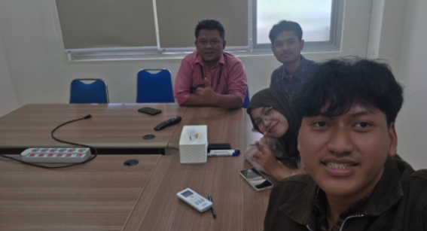
Rif'atus Sholichah, S.Tr.T | 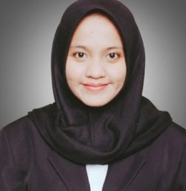 | Administrasi akademik | Membantu administrasi akademik mahasiswa S2, seperti administrasi sidang dan Yudisium, selain itu membantu dalam seleksi mahasiswa baru, perkuliahan (Penjadwalan, FRS, sidang, publikasi dan sebagainya), membantu berjalannya kalender akademik. | Mahasiswa Teknik Informatika anak-anaknya pintar, penurut dan mengikuti perkembangan zaman, tetapi masih kurang peduli antar-teman dan tidak mempunyai rasa memiliki satu angkatan. Bu Icha memberikan nasehat untuk mahasiswa teknik informatika, kita sebagai angkatan masuk bersamaan keluar bersamaan, jika ada teman yang tidak aktif tanyakan jika ada kendala, jika ada yang kesulitan jangan dijauhi.Jangan salah dalam menggunakan ilmu yang dimiliki. Harus lebih mengetahui etika terhadap dosen dan tendik, bersikap sopan saat berbicara via whatsapp. Saat di kelas mendengarkan saat dosen berbicara, bertanya dengan sopan, jangan mudah menyalahkan dosen. Jangan chat dosen atau tendik di luar jam kerja, jangan mengadu domba antar-dosen. Cara berpakaian diperhatikan, jangan datang seadanya, datang dengan baju berkerah, tidak kaosan, celana panjang yang sopan dan memakai sepatu | 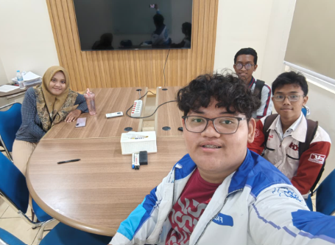
Lina Ambarwati, S.Kom. | 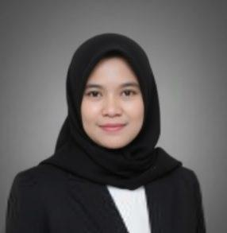 | Pengadministrasi Akademik | Memberikan layanan akademik untuk program studi pascasarjana
Soegeng Santoso | 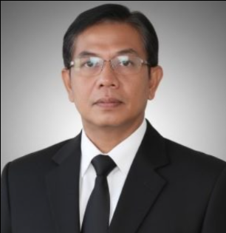 | Staff Administrasi Akademik | Berbagi bagian dengan 2 staff lainnya, Pak Soegeng memiliki tugas sebagian besar di bagian merekap dan mengajukan SK Dekan untuk menghasilkan sebuah sistem yang menjadi hasil dokumentasi. Pak Soegeng pertama melakukan rekap beban dosen. Beliau melakukan rekap atas apa yang dosen ajar, cakupan mata kuliah per dosen, tugas seorang dosen dalam tridharma perguruan tinggi, yang nantinya akan dimasukkan ke dalam sistem dan diajukan SK dekannya untuk setiap dosen yang ada. Untuk apa? agar semua yang telah menjadi beban seorang dosen dapat dipertanggungjawabkan dan mnjadi dasar pedoman bagi seorang dosen untuk melakukan tugasnya sebagai pendidik. Selain itu, pak Soegeng juga bekerja di bagian bimbingan tugas akhir, yang sama beliau juga merekap siapa yang seorang dosen sedang uji, direkap kemudian diajukan kembali SK dekannya Dan terakhir, beliau memiliki andil besar bagi setiap maba, beliau lah yang akan memasangkan seorang mahasiswa baru dengan dosen walinya, merekap dan memasukkannya ke dalam sistem untuk di monitoring. Jelas bila Pak Soegeng tidak ada di departemen ini, tugas dari bu Murni dan Pak Reza akan menjadi lebih berat (2 staff administrasi akademik S1 lainnya), atau bila job desk Pak Soegeng tidak terpegang, maka akan terjadi chaos terutama pada sistem administrasi Informatika yang menyebabkan tidak adanya rekap, tidak adanya dokumentasi dan tidak adanya kejelasan mengenai dasar apa yang harus informatika lakukan. | Mahasiswa Departemen Informatika terus berubah dari tahun ke tahun, Pak Soegeng sudah berada di Informatika lebih dari 20 tahun lalu, beliau melihat bagaimana perubahan mahasiswa dari tahun ke tahunnya. Dari lubuk hati terdalamnya, Pak Soegeng melihat bahwa, Mahasiswa semakin berkembang dan pintar, tapi memburuk dalam sosialnya. Beliau cukup kecewa bila mahasiswa terutama mahasiswa yang belakangan ini terkadang seperti acuh tak acuh dengan tendik, atau bahkan sulit menempatkan diri sebagai mahasiswa dan tendik di departemen. Namun, hal ini masih terjadi pada oknum-oknum tertentu, namun trend mengatakan bahwa, mahasiswa informatika harus lebih peka terhadap sekitarnya terutama mereka yang merasa ingin diketahui ada. Jangan semena-mena dalam bergaul, harus memiliki filter yang baik. Junjung tinggi integritas, kejujuran itu penting. Kuliah adalah amanah dari orang tua, jangan kecewakan orang tua dan do your best selama kuliah. Jangan sampai putus komunikasi dengan orang tua ataupun dosen, ini penting agar kamu tidak hilang. Meskipun yang diwawancara hanya satu, Pak Soegeng berharap kita semua bisa menjalin hubungan baik dengan semua tendik yang ada di departmen Informatika, Beliau ingin hubungan antara tendik dan mahasiswa bisa sesantai jaman dahulu di mana Pak Soegeng bisa ngobrol dengan mahasiswa, di saat jam kerja tetap profesional, namun "Kami setelah di luar jam kerja itu ya, kayak teman aja, ngopi bareng, ngobrol" dan jangan takut untuk curhat ke tendik, terutama pada saat itu ada Pak Kholis yang juga Pak Soegeng berikan contoh, bila ada masalah, boleh ngobrol dengan tendik. Jangan sampai Drop Out, sangat disayangkan bila itu terjadi, dan seorang mahasiswa perlu memiliki jiwa kemanusiaan yang tinggi, peduli dengan sesama dan menghargai yang lebih tua. | 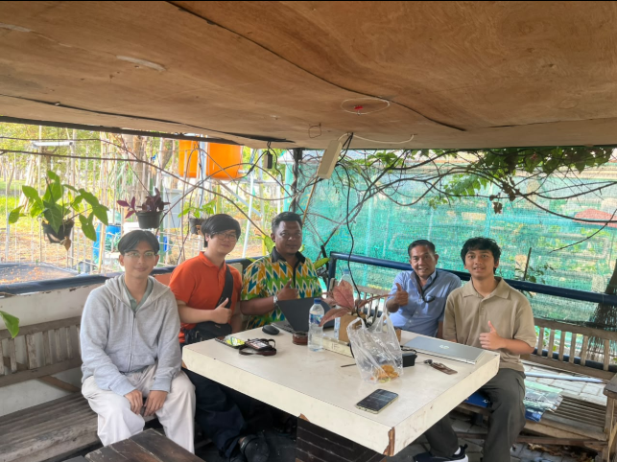
Ayu Bahraeni Pramesti, S.E. | 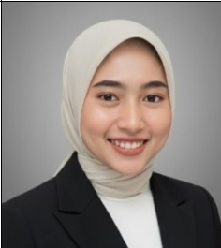 | Penata Keuangan Departemen | Membantu bpp, karena departemen gede, dari 5 prodi, dana yang dikelola s1 if aja itu ada 7 milyar, dan ada sisa anggaran lebih dari tahun sebelumnya sekitar 2-3 M, RKA dan RPL masing" sekitar 2M, s2 s3 sekitar 500jt. Jadi megang sekitar 15M. Secara tugas cuma menata dokumen keuangan, LPJ. Klo ngerjain itu doang nanti yang lain keteteran, jdi sekalian bantu kyk laporan pajak, menyetorkan pajak ke biro keuangan pusat, nyiapin dokumen fisik ke KAI, kantor ... Internal, sekalian bayar gaji asdos sama ..., trus juga ngurusin klo ada kegiatan himpunan. Trus klo ikut lomba juga, klo finalis pasti butuh tiket, ada beberapa anak yang minta reimburse. Dll banyak juga yang reimburse tiketnya misal di luar kota. Misal minta konsum juga ke ibunya, misal minta konsum untuk nawasena sama schematics. | Mahasiswa Teknik Informatika pada dasarnya cekatan (gercep), sopan, dan ramah. Namun, pembawaan yang terlalu friendly terkadang membuat kami rentan dianggap remeh. Jadi tolong dijaga batasnya yaa. Biasakan membaca informasi secara tuntas dan bersabar sebelum bereaksi, seperti saat mencoba memahami detail pengumuman penundaan gaji asdos, misal kemarin kan mulai distribusi di bulan Agustus, karena nabrak sama program, jadi sempet mundur di september, cuma agustus ttp ada yg dibayar, cuma s1 if aja, dan sudah ada pengumuman. Mohon dipahami Dan sabar ketika ada pengumuman.Semoga kalian bisa mempertahankan etos kerja yang baik dan sopan, namun diimbangi dengan literasi membaca yang lebih teliti. Jika kebiasaan memproses informasi ini membaik, koordinasi hal-hal penting di kampus pasti akan berjalan jauh lebih lancar dan efektif. | 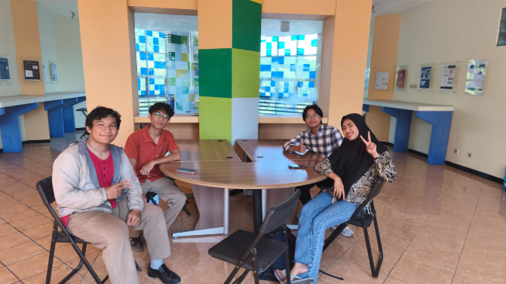
Hari Pramono, SE. | 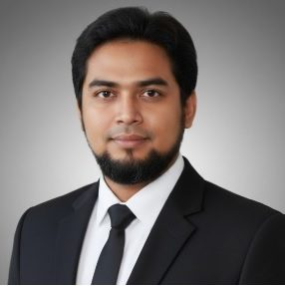 | Teknisi Sarana dan Prasarana | Bertanggung jawab menangani bagian Sarana dan Prasarana seperti listrik, telepon, konstruksi bangunan, dan fasilitas di Teknik Informatika. Pengecekan dilakukan sekitar seminggu sekali, jika ada komplain, langsung diurus | Jika tidak ada Pak Hari yang bertugas sebagai sarana prasarana maka terjadi amburadul dan tidak ada yang menangani keluhan. Pandangan bapak yaitu untuk angkatan 25 belum terbuka, tapi secara keseluruhan standar, normal, dan tetap ada sopan santun, hanya saja sosialisasi perlu ditingkatkan agar tidak individualis. Nasihatnya adalah belajar yang rajin, capai cita-cita, ikuti arus dan lanjutkan sampai lulus, luruskan niat kuliah, serta jangan lupa orang tua saat sukses nanti. Harapan bapak agar tetap sambung silaturahmi, saling sapa kalau ketemu, tidak usah neko-neko, dan tidak pacaran di lingkungan kampus. | 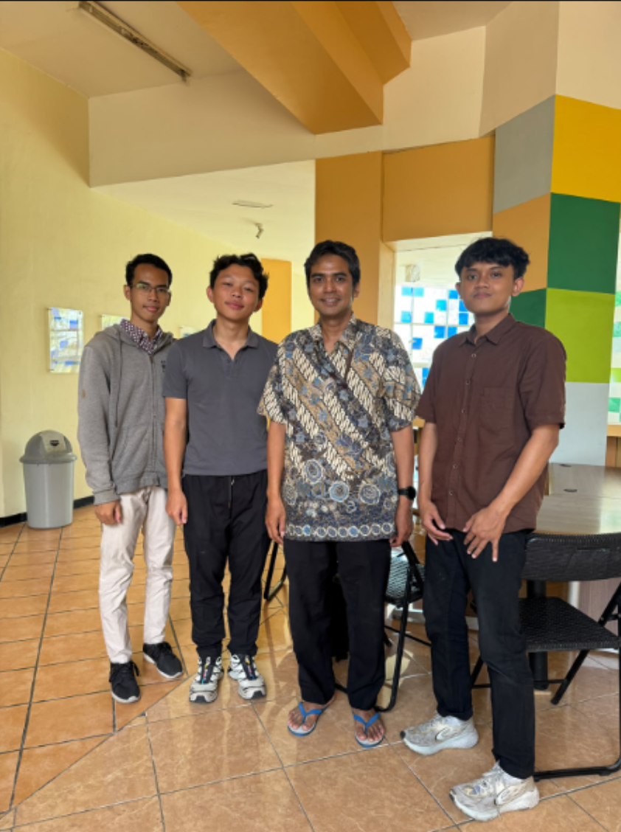
Gayuh Adi Rustanto, S.Kom | 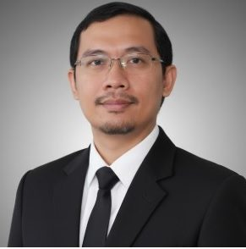 | Teknisi Laboratorium GIGa, AP, dan MCI | Bertanggung jawab untuk menangani perbaikan PC maupun peralatan lainnya di laboratorium, dengan ketentuan apabila kerusakan tidak dapat ditangani secara mandiri, maka barang tersebut akan diteruskan kepada pihak servis. Selain tugas teknis tersebut, beliau juga aktif terlibat dalam proyek dosen, kegiatan pengabdian masyarakat (apmas), serta turut serta sebagai anggota tim dosen. Sehingga jika beliau tidak ada, maka kegiatan di atas yang telah disebutkan akan mengalami kendala. | Beliau memiliki pandangan yang sangat positif terhadap mahasiswa Teknik Informatika. Menurut beliau, rata-rata mahasiswa IF memiliki kualitas yang unggul karena telah berhasil melewati ketatnya persaingan jalur UTBK, sehingga beliau sangat yakin bahwa mahasiswa kita memiliki kompetensi yang mumpuni untuk menjalani studi di Teknik Informatika. Beliau berpesan agar mahasiswa tetap teguh mengutamakan perkuliahan di atas proyek-proyek tersebut. Selain itu, Harapan ke depannya, beliau sangat menginginkan agar para mahasiswa dapat menyelesaikan studi dengan predikat *cumlaude*. | 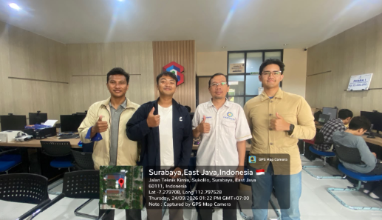
Ahmad Junaidi Abdillah, S.Kom. | 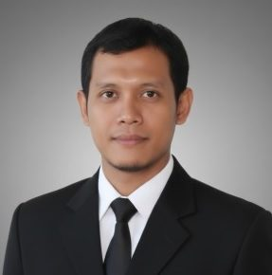 | Staff Teknisi Laboratorium PKT, KCV, LP1 | a. Menyiapkan ruangan lab saat pagi hari serta membantu kelancaran perkuliahan di kelas dan laboratorium, pak Junaidi standby di LP1 b. Troubleshooting, mengurus komputer dan jaringan lab c. Membantu mengurus keperluan mahasiswa TA, seperti user account gate, masuk ke lab, dsb. d. Piket harian (ketika ada masalah / gangguan, teknisi yang bertugas pada jam tersebut yang handle) Ketika kita sebagai mahasiswa ingin mendaftar face recognition di lab, kita harus menyetor surat izin ke manajemen, apa alasan kita ingin mendaftar? Seperti menjadi admin lab, ikut proyek dosen, dsb. Ketika sudah di-acc, baru kita menghubungi teknisi masing-masing labnya (Seperti pak Junaidi untuk PKT, KCV, LP1) agar didaftarkan akses ke pintu dan PC di dalamnya. Akses face recognition memiliki batas waktu sesuai keperluan perizinan, bisa diperpanjang jika membutuhkan. | Pak Junaidi menyampaikan bahwa mahasiswa, terutama yang sudah semester 5 ke atas dan sering menggunakan fasilitas departemen, diharapkan tetap menjaga keamanan, ketertiban, dan peduli terhadap sesama mahasiswa maupun tenaga kerja. Saling menyapa juga penting dan tidak perlu merasa sungkan, selama tetap ada batasan dan saling menghargai. Nasihat untuk angkatan 25 adalah jangan terlalu terbebani dengan masalah pribadi atau masalah yang ada di luar perkuliahan. Karena sudah mulai dewasa, mahasiswa diharapkan bisa lebih bertanggung jawab, rajin, dan mengikuti aturan yang ada. Untuk cita-cita, tetap harus punya tujuan tetapi jangan terlalu fokus pada masa depan sampai melupakan apa yang sedang dijalani sekarang. Belajar dengan tekun, tetap berusaha, dan jangan mudah putus asa. Yang penting tetap berusaha dan konsisten agar nantinya bisa menjadi lebih baik dari cita-cita yang diinginkan. | 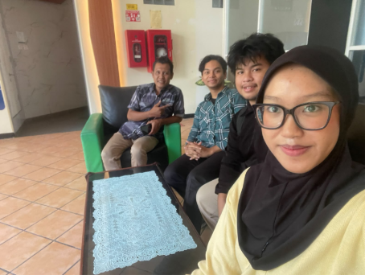
Mochamad Suchron | 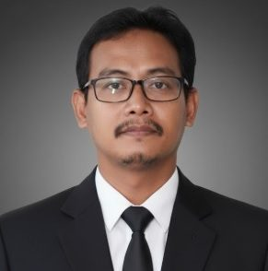 | Koordinator kebersihan dan keamanan | Mengkoordinasi tenaga kebersihan, menyampaikan ke manajemen terkaik reservasi atau peminjaman ruangan | Mahasiswa Teknik Informatika masih kurang tertib khususnya terkait manajemen kunci parkiran motor, sehingga diharapkan pengurus HMTC dapat lebih teliti dan memperjelas koordinasi dalam hal tersebut. Seluruh fasilitas memang diperuntukan untuk mahasiswa Teknik Informatika, namun ketika melakukan peminjaman ruangan diharapkan mengikuti SOP yang berlaku dan memprioritaskan penggunaan ruangan khusus untuk mahasiswa Teknik Informatika. Selain itu, nasihat untuk angkatan 25 adalah ketika memberikan masukan atau melaporkan kerusakan terkait fasilitas, tolong disampaikan dengan sopan dan selalu menjaga fasilitas bersama, serta harapannya yaitu selalu menjaga silaturahmi meskipun berada di lingkungan luar kampus. | 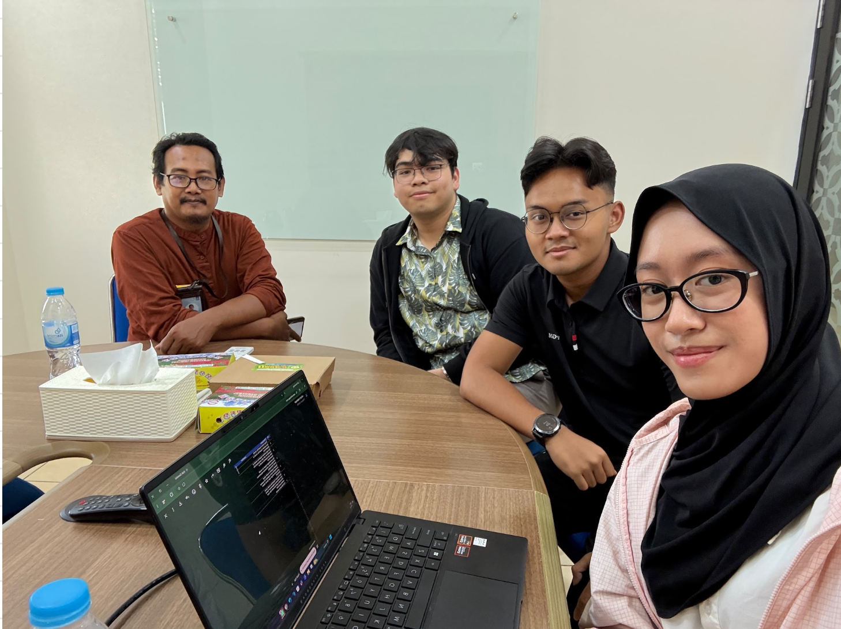
Nashru Ulunalfat, S.Stat. | 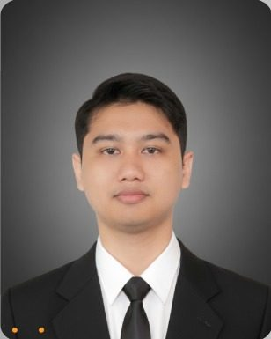 | Tendik Akademik S1 Teknik Informatika | Bertindak sebagai fasilitator dan pusat kendali administrasi akademik yang menjebatani komunikasi serta proses birokrasi antara mahasiswa program sarjana (S1) dengan Departemen Teknik Informatika | Pak Nashru menyampaikan bahwa saat ini bagian akademik melihat mahasiswa masih kurang bertanggung jawab dan kurang peka terhadap masa perkuliahannya; ketika terjadi kendala akademis seperti jadwal bentrok atau kelas yang penuh, mahasiswa seringkali bersifat pasif dan tidak ada kemauan untuk mengomunikasikannya. Nasehatnya, mahasiswa bisa lebih peduli dan rajin mencari tahu aturan perkuliahan mereka sendiri, jadi kalau ada informasi atau panduan akademik, dibaca dan dipahami baik-baik sejak awal, dan yang paling penting, kalau mulai ada masalah seperti salah jadwal kuota FRS penuh, atau absensi bermasalah, jangan cuma diam dan pasrah, harus langsung bergerak dan segera bicara dengan pihak jurusan (TU) agar bisa dicarikan jalan keluar atau solusi secepatnya. Harapannya, mahasiswa menempuh studi adalah mereka tidak hanya mengejar nilai akademis, tetapi juga melatih kemandirian dan rasa tanggung jawab; selain itu, harapanya mahasiswa bisa lebih proaktif mengawal rencana studinya sehingga jika ada kendala, bisa diselesaikan dengan baik. | 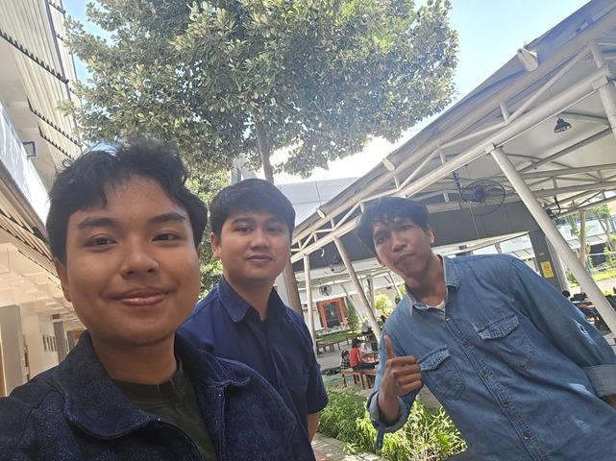
Pak Jumali | 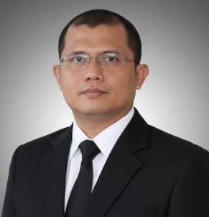 | Staff Teknisi Laboratorium KBJ RPL Aula handayani | Memelihara laboraroum, ad amahasiswa mau TA atau penambahan request apapun itu requestnya ke tekniis lalu ke Ketua Lab diteruskan / di-acc maka dipenuhi. Kalau ada yang pinjam maka jobdesk kami | Pak Jumali masuk ke TC tahun 2004 2005. Beliau menilai mahasiswa sekarang cenderung cuwek, kalau dulu tidak. Sebenarnya suka cara nawasena mengenal tendik. Hanya tidak cuwek waktu dibutuhkan, pahadahal jaman dahulu selalu menyapa. Jika mahasiswa punya acara pasti punya hubungan sama staff di TC. Kalau bapaknya peralatan dan sound dll. Mahasiswa sekarang beda jauh dengan mahasiswa dulu yang rispek. Jangan hanya kalau ada perlunya baru ramah, padahal setiap saat seharusnya menyapa. Ketika mahasiswa nggak care maka nanti staff juga kemungkinan membalas hal itu. Misalnya ada STNK jatuh, jika kita kenal sama tendik nanti akan diberi bantuan secara langsung. Kalau kekeluargaan dijunjung tinggi maka lingkungan TC akan lebih nyaman dan aman. Lebih care sama lingkungan. Lebih menganggap kita seperti keluarga. Ketika kita diamanahi sesuatu, jika tidak dijalankan maka tidak baik. Tolong anak 2025, bawalah angkatan kalian untuk menjadi lebih bagus. Tendik tidak menilai mahasiswa koyok onok butuhe tok. Kalau menganggap tendik penting hanya ketika dibutuhkan saja, maka tendik juga malas. Tolong sampaikan kepada angkatan 2025 di parkiran etikanya tidak jalan. Ketika mengasih STNK pakai tangan kiri yang mana tidak sopan. Jaman dahulu tidak ada yang tangan kiri. Kalau mau dihargai orang maka kita harus menghargai orang lain dulu. Jangan ramah hanya saat dibutuhkan saja. Kalau kenal tendik lebih nyaman. Harapan kami jaga amanah orang tua kalian. Kuliah bener jangan macem-macem, jangan pernah puas hanya dengan kuliah s1. Minimal S2. Mulai sekarang mencari informasi terkait beasiswa, apapun itu. Buatlah orang tua bangga. Hargailah dirimu sebagaimana menghargai orang lain. Sapalah semua orang. Perbaiki Etika. Tolong dijaga ketika ada acara angkatan 2025 kalau merokok jangan area sini. | 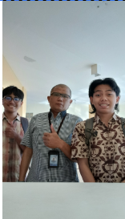
Dewi Kartika | 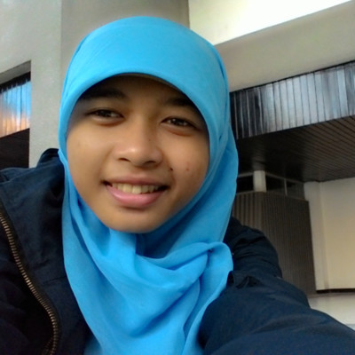 | Dua-duanya sebagai Tenaga Harian Lepas (THL) | Pekerjaannya adalah bersih-bersih lantai tiga (lab-lab dan area sekitarnya). Biasanya 1 lantai itu di-handle oleh 1 orang dan ada 2 shift dalam sehari, jadi, dalam sehari totalnya 6 orang. Seringnya shift berubah seminggu sekali. | Mahasiswa Teknik Informatika diharapkan lebih peduli terhadap kebersihan lingkungan dan tidak hanya mengandalkan tendik untuk membersihkan setelah kegiatan. Selain itu, mahasiswa juga diharapkan lebih peka dan tidak hanya ramah atau menyapa ketika sedang membutuhkan bantuan tendik. Nasihat untuk angkatan 25 adalah selalu menjaga kebersihan bersama, membuang sampah sendiri pada tempatnya, serta tetap menjaga semangat selama kuliah. Setelah lulus, jangan mudah menyerah ketika mencari pekerjaan dan jangan terlalu memilih pekerjaan hanya karena tidak sesuai dengan minat, karena pengalaman kerja juga penting. Harapannya mahasiswa tetap semangat, tidak mengecewakan orang tua, dan terus berusaha mencari pengalaman. | 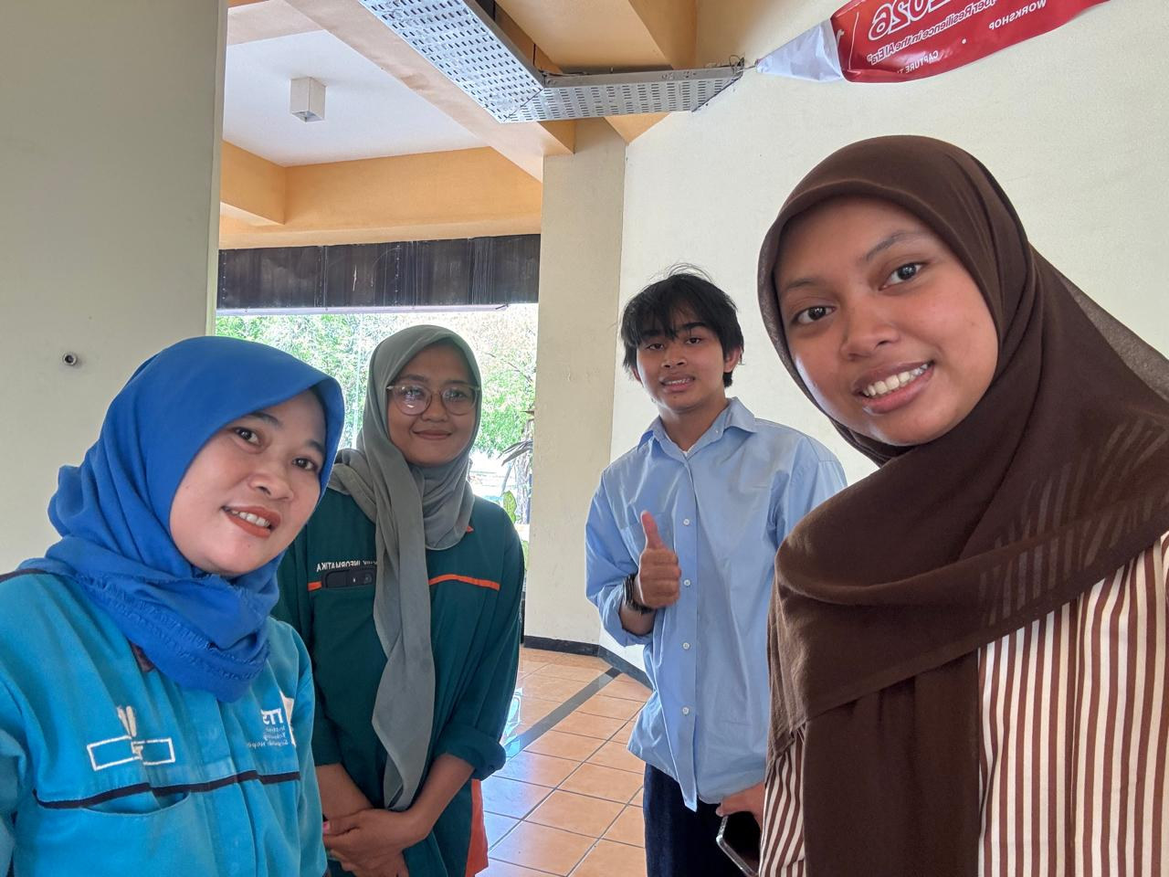
Agus Wahyudi | 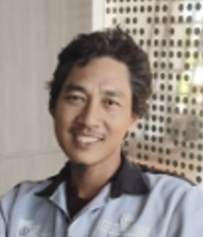 | Tenaga harian lepas | bekerja harian, jaga parkir, menyiapkan kebersihan, menyiapkan ruangan dosen dari 06.00 - 14.30, 10.00 - 18.30 | Pak Agus menyampaikan bahwa pandangannya terhadap mahasiswa Departemen Teknik Informatika adalah ada yang enjoy ada yang sempat ngeyel, tapi secara umum mahasiswa TC masih bisa diberitahu. Nasihatnya, belajar yang rajin, kalau masuk tolong jangan ngebut, dan permasalahan mobil atau gojek yang putar balik keluar dari pintu masuk; kalau parkir tolong diperhatikan (jangan maksa/lebih baik sabar). Harapannya, mahasiswa Departemen Teknik Informatika saat berkuliah dan setelah berkuliah dapat menerapkan 3S (Senyum, Salam, Sapa) ketika bertemu Tendik maupun THL (tenaga harian lepas). | 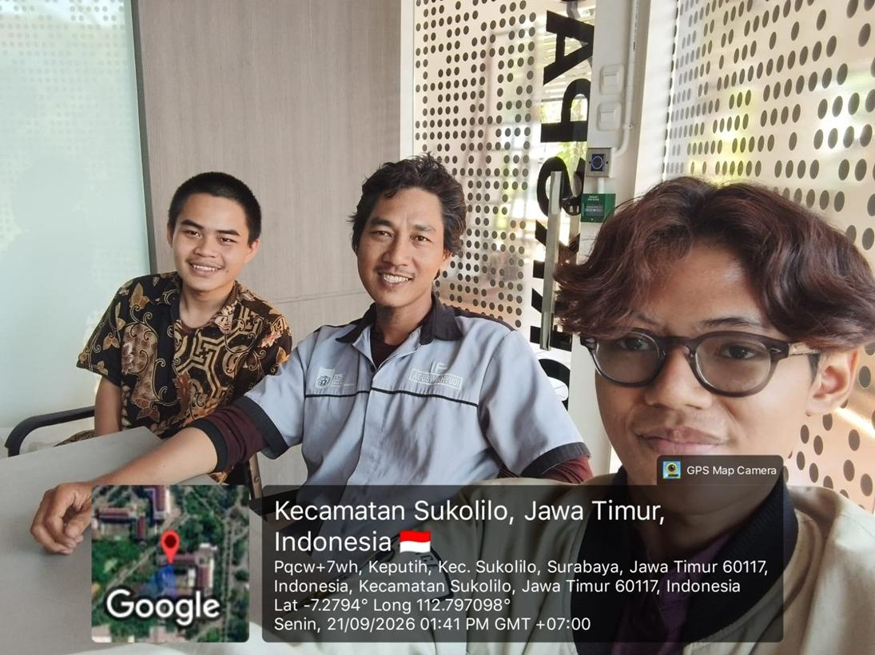
Tegar Prasetyo | 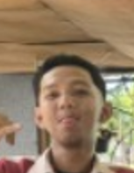 | Tenaga harian lepas | menjaga parkir motor,jika mas tegar tidak ada parkirannya ga tertib ada kemungkinan kriminal tapi sampai ini tidak ada kemalingan | Pak Tegar Prastyo merupakan tenaga harian lepas di Departemen Teknik Informatika yang bertugas menjaga parkir motor. Menurut beliau, jika tidak ada yang menjaga parkir, kendaraan bisa menjadi kurang tertib dan berpotensi menimbulkan masalah keamanan, meskipun sejauh ini belum pernah terjadi kehilangan. Pandangan Pak Tegar terhadap mahasiswa Teknik Informatika cukup baik. Menurut beliau, mahasiswa sudah tertib dan biasanya mau mengikuti arahan ketika ditegur. Untuk angkatan 2025, beliau berpesan agar rajin kuliah dan bertanggung jawab dalam menjalani perkuliahan. Harapannya, mahasiswa Teknik Informatika bisa sukses ke depannya dan dapat menjadi orang-orang yang mampu menggantikan generasi sebelumnya, termasuk seperti Prabowo. | 